Лист1
Фотофиксация дефектов кровли и мансардных окон здания "Дом, в котором в 1872-1873 гг. жил и работал композитор П.И. Чайковский", расположенного по адресу: г. Москва, вн. тер. г. муниципальный округ Пресненский, Кудринская площадь, д.46/54
№ п/п | Местонахождение | Характер дефекта | Фото
1 | Мансардные окна здания "Дом, в котором в 1872-1873 гг. жил и работал композитор П.И. Чайковский", расположенного по адресу: г. Москва, вн. тер. г. муниципальный округ Пресненский, Кудринская площадь, д.46/54 | места протечек в мансардных окнах | 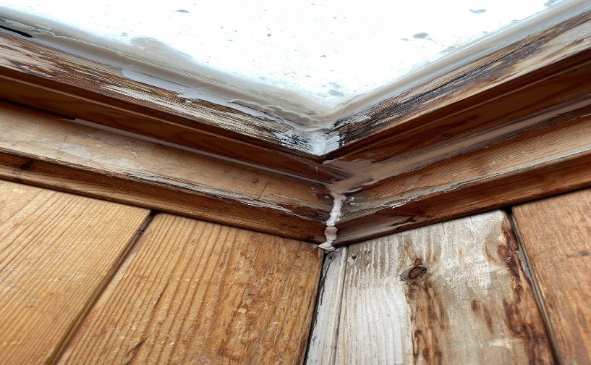
2 |  | места протечек в мансардных окнах | 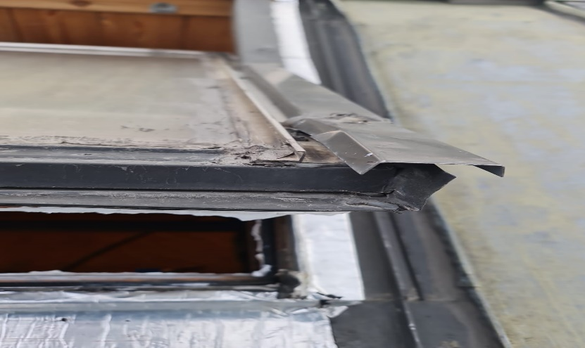
3 |  | потемнение деревянных конструкций (гниение оконных блоков). | 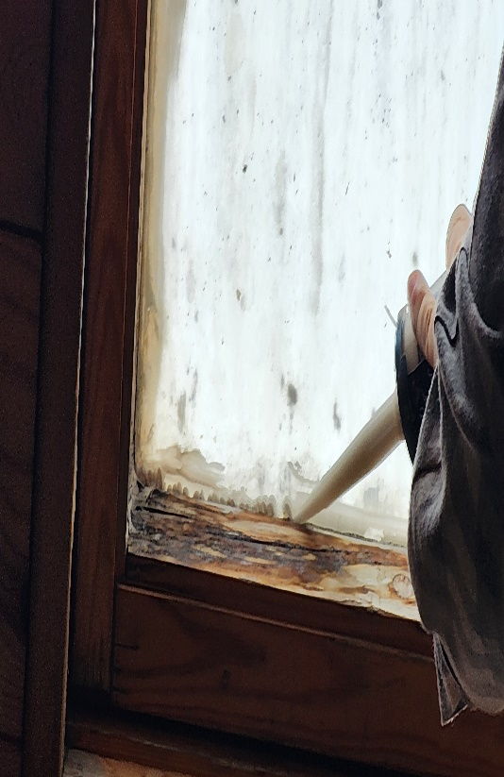
4 |  | 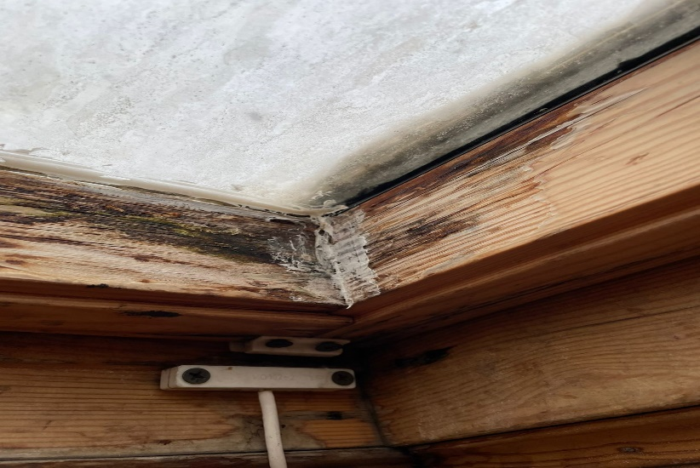 потемнение деревянных конструкций (гниение оконных блоков).

